Лист1
Тестировщик: Горбунов Дмитрий.
Тестируется: ListBoxer. v1,89
Платформа: Windows 10 Версия1903 СборкаОС 18362.657
Порядковый номер ошибки | 1 | 2 | 3 | 4 | 5 | 6 | 7 | 8 | 9 | 10 | 11 | 12 | 13 | 14 | 15 | 16 | 17 | 18 | 19 | 20 | 21
Заголовок | После открытия сохранённого файла удаляется первый пункт списка. | Пятнадцатая запись добавляется в список без учёта. | Некорректная работа фильтра по возрастанию, для чисел. | Некорректная работа фильтра по убыванию для чисел. | Нет поддержки кириллицы. | Функция очистить лист не доступна. | Не верная подпись в меню. | Функция Undo откатывает состояние только на один шаг. | Отображение диапазонов задано не точно. | В выпадающем меню Range есть пустое поле. | Нажатие кнопки Add to List добавляет пустую строку. | Сохранение списка при выбранном поле "Все файлы" и длинной больше одного символа происходит ошибка 75. | В заголовке не пишется имя открытого файла. | В поле Sort Order чекбокс не отмечен по умолчанию. | Табуляция не выделяет не отмеченную опцию в поле Sort Order. | В поле ввода можно ввести символ $ | Элементы меню Edjt не активны. | Не предлагается перезапись файлов | Поле ввода не подписано. | Справка отсылает на неверную страницу. | Кнопка отмена не работает корректно.
Тип ошибки | Функциональная. | Функциональная. | Функциональная. | Функциональная. | Функциональная. | Функциональная. | Текстовая. | Функциональная. | Текстовая. | Функциональный. | Функциональный. | Функциональный. | Функциональный. | Фунциональный. | Фунциональный. | Фунциональный. | Фунциональный. | Фунциональный. | Текстовая. | Фунциональный. | Фунциональный.
Приоритет | Высокий. | Высокий. | Высокий. | Высокий. | Средний | Высокий. | Средняя. | Высокая. | Высокая. | Высокий. | Высокий. | Высокий. | Средний. | Средний | Средний | Средний | Высокий | Высокий | Высокий | Высокий | Высокий
Предусловие |  |  |  |  | Создать файл с двумя строками текста, набранными на кириллице в формате .txt
Шаги воспроизведения | Шаг 1: Дважды кликнуть по иконке ListBoxer. Шаг 2: В поле Symbols нажать Numeric. Шаг 3: В поле ввода ввести 1. шаг 4: Нажать Add to List. (Добавить в список) Шаг 5: В поле ввода ввести 2. Шаг 6: Нажать Add to List. (Добавить в список) Шаг 7: Нажать File. Шаг 8: Выбрать из выпадающего меню Save As... Шаг 9: В поле имя файла ввести имя сохраняемого файла. (Например 1) Шаг 10: Нажать поле Тип файла, выбрать List Boxer Files(*.lbx). Шаг 11: Нажать кнопку Сохранить. Шаг 12: В программе нажать File. Шаг 13: Выбрать из выпадающего меню Open... Шаг 14: Выбрать ранее сохранённый файл. | Шаг 1: Запустить программу. Шаг 2: В строке Range нажать на стрелку. Шаг 3: В выпавшем списке выбрать All. Шаг 4: В поле Symbols нажать Numeric. Шаг 5: Добавить в список 16 строк. | Шаг 1: Запустить программу. Шаг 2: В строке Range нажать на стрелку. Шаг 3: В выпавшем списке выбрать All. Шаг 4: В поле Symbols нажать Numeric. Шаг 5: Добавить в список числа 0,1,2,11,12. Шаг 6: В поле Sort Order нажать Ascending. | Шаг 1: Запустить программу. Шаг 2: В строке Range нажать на стрелку. Шаг 3: В выпавшем списке выбрать All. Шаг 4: В поле Symbols нажать Numeric. Шаг 5: Добавить в список числа 0,1,2,11,12. Шаг 6: В поле Sort Order нажать Descending. | Шаг 1: Запустить программу. Шаг 2: Кликнуть по надписи File. Шаг 3: В выпадающем меню, кликнуть по надписи Open. Шаг 4: В появившемся окне выбрать ранее приготовленный файл. | Шаг 1: Запустить программу. Шаг 2: В строке Range нажать на стрелку. Шаг 3: В выпавшем списке выбрать All. Шаг 4: В поле Symbols нажать Numeric. Шаг 5: Добавить в список 1 пункт (строку). | Шаг 1: Запустить программу. | Шаг 1: Запустить программу. Шаг 2: В строке Range нажать на стрелку. Шаг 3: В выпавшем списке выбрать All. Шаг 4: В поле Symbols нажать Numeric. Шаг 5: Добавить в список 3 пункта (строки). Шаг 6: Нажать Edjt. Шаг 7: Из выпавшего списка выбрать Undo. Шаг 8: Снова нажать Edjt. Шаг 9: Из выпавшего списка выбрать Undo. | Шаг 1: Запустить программу. Шаг 2: В поле Symbols нажать Numeric. Шаг 3: В строке Range нажать на стрелку. | Шаг 1: Запустить программу. Шаг 2: В строке Range нажать на стрелку. | Шаг 1: Запустить программу. Шаг 2: В поле Symbols нажать Numeric. Шаг 3: Нажать кнопку Add to List. Шаг 4: Внести в список 1 пункт. Шаг 5: Нажать кнопку Add to List. | Шаг 1: Запустить программу. Шаг 2: Создать список из одного пункта. Шаг 3: Нажать File. Шаг 4: Выбрать Save As... Шаг 5: В поле Тип файла выбрать All Files (*.*) Шаг 6: В поле Имя Файла внести два символа. Шаг 7: Нажать кнопку Сохранить. | Шаг 1: Дважды кликнуть по иконке ListBoxer. Шаг 2: В поле Symbols нажать Numeric. Шаг 3: В поле ввода ввести 1. шаг 4: Нажать Add to List. (Добавить в список) Шаг 5: В поле ввода ввести 2. Шаг 6: Нажать Add to List. (Добавить в список) Шаг 7: Нажать File. Шаг 8: Выбрать из выпадающего меню Save As... Шаг 9: В поле имя файла ввести 11 Шаг 10: Нажать поле Тип файла, выбрать List Boxer Files(*.lbx). Шаг 11: Нажать кнопку Сохранить. Шаг 12: В программе нажать File. Шаг 13: Выбрать из выпадающего меню Open... Шаг 14: Выбрать ранее сохранённый файл. (11.lbx) | Шаг 1: Дважды кликнуть по иконке ListBoxer. | Шаг 1: Запустить программу. Шаг 2: Отметить опцию Ascending в поле Sort Order. Шаг 3: Нажать 7 раз клавишу TAB | Шаг 1: Запустить программу. Шаг 2: В поле ввода ввести $$$ | Шаг 1: Запустить программу. Шаг 2: Нажать Edjt | Шаг 1: Запустить программу. Шаг 2: Создать список из пунктов содержащих 1, 2, 3 Шаг 3: Нажать на File выбрать Save As Шаг 4: Сохранить файл под именем 123 Шаг 5: Создать другой список из пунктов содержащих 4, 5, 6 Шаг 6: Нажать на File выбрать Save As Шаг 7: Сохранить файл под именем 123 | Шаг 1: Запустить программу. | Шаг 1: Запустить программу. Шаг 2: Нажать знак ? (рядом с крестиком) Шаг 3: Кликнуть курсором на кнопку Add to List | Шаг 1: Запустить программу. Шаг 2: Создать список из пунктов содержащих 1, 2, 3 Шаг 3: Нажать кнопку File выбрать Exit Шаг 4: В появившемся окне нажать кнопку Отмена.
Фактический результат | Первый пункт списка не виден. | Список записей(Records in list) и список всех записей(Total Records) отображает не верное количество записей (15). | Список отображается в виде: 0,1,11,12,2. | Список отображается в виде: 2,12,11,0,1. | Кириллица не отображается корректно. | Кнопка Clear List не активна. | Кнопка Edit подписана как Edjt. | Undo не откатывает состояние дальше одного шага назад. | Диапазон отражен в следующем порядке: All, 0-100, 101-200, 201-300,300-9999. | В выпадающем меню поля Range есть пустые поля. | При не заполненном поле ввода нажатие на кнопку Add to List добавляет пустую строку. | Файл не сохраняется. Ошибка 75. | После названия программы не пишется имя открытого файла. | Чекбокс в поле Sort Order не отмечен по умолчанию. | Табуляция не выделяет не отмеченную опцию в поле Sort Order. | В поле ввода можно вводить спец.символ $ | Элементы списка - Cut, Copy, Paste не активны | Не предлагается перезапись файлов из-за совпадения имени сохраняемого файла. | Поле ввода не подписано. | В браузере не открывается справка по элементу/(программе) | Программа закрывается без предложения сохранить файл.
Ожидаемый результат | Виден весь, ранее сохранённый, список. | Список записей(Records in list) и список всех записей(Total Records) отображает верное количество записей (16). | Список отображается в виде: 0,1,2,11,12. | Список отображается в виде: 12,11,2,1,0. | Кириллица отображается корректно. | Кнопка Clear List активна. | Кнопка Edit подписана как Edit. | Undo откатывает состояние, шагом назад, в один пункт до тех пор , пока не останется 0 пунктов. | Диапазон отражен в следующем порядке: All, 0-100, 101-200, 201-300,301-9999. | В выпадающем меню поля Range нет пустых полей. | При не заполненном поле ввода нажатие на кнопку Add to List не добавляет пустую строку. | Файл сохраняется, расширение подставляется автоматически. По умолчанию .lbx | После названия программы пишется имя открытого файла. | Чекбокс в поле Sort Order отмечен по умолчанию. | "Табуляция выделяет не отмеченную опцию в поле Sort Order." | В поле ввода нельзя вводить спец.символ $ | Элементы списка - Cut, Copy, Paste активны | Предлагается перезапись файлов из-за совпадения имени сохраняемого файла. | Поле ввода подписано. | Открывается окно справки по программе/элементу в браузере. | Программа не закрывается, пользователь возвращается в окно программы.
Скриншоты |  | 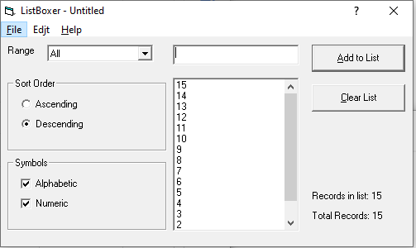 | 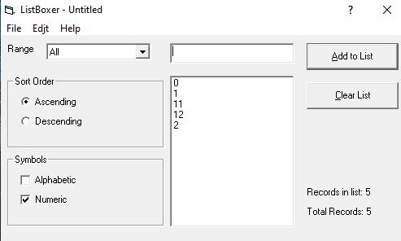 | 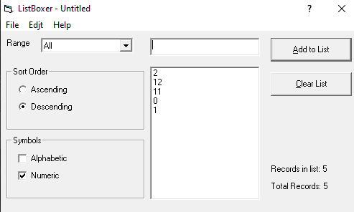 | 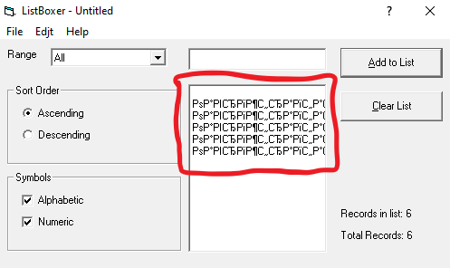 | 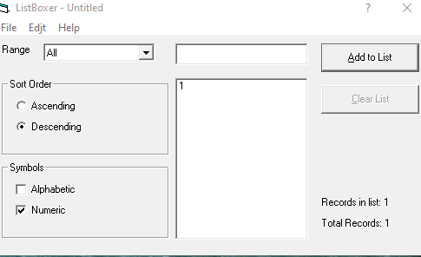 | 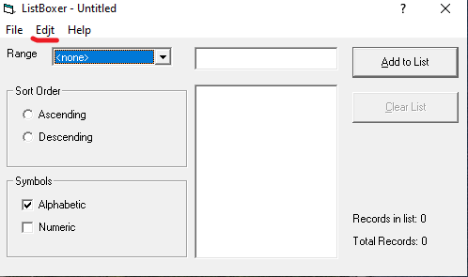 |  | 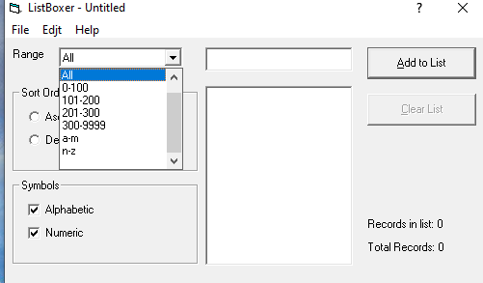 | 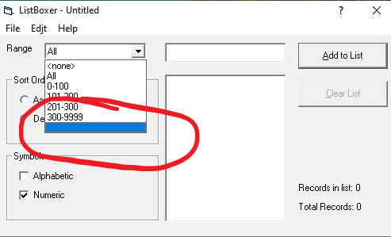 |  | 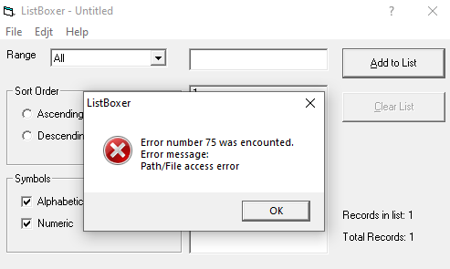 | 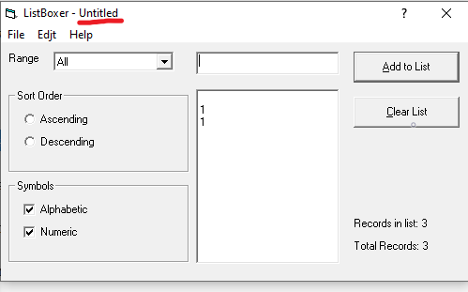 | 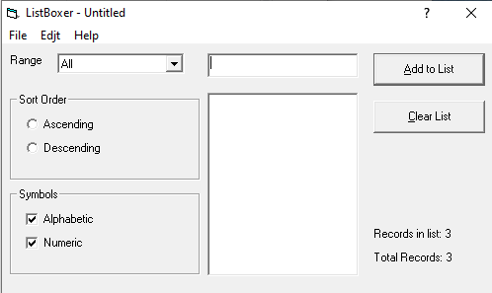
Комментарии |  | После добавления 15-ой записи, количество записей в графе (Records in list) - не увеличивается. После 16-и записей - каждая новая запись добавляет в счётчик +1. Выше, на скриншоте, верхняя часть списка. Ниже, на скриншоте, нижняя часть списка. | Видимо идёт сравнение по следующей системе: сравниваются первые порядковые числа, после сравниваются вторые порядковые числа, то есть 1+"А" = 1"A" < 2 , где А - второе порядковое число. И так далее, полный цикл для каждого порядка. | Первые два пункта, объединены в одну строку. она же и переносится вниз списка. |  |  |  |  |  |  | Всё бы ничего , но строка учитывается как несущая символы или буквы. Соответственно и фильтруется, как несущая символы или буквы, ломая список при фильтрации. Если бы пустая строка учитывалась как отступ, закреплённый за предыдущей строкой, то всё было бы в порядке. В данном случае она учитывается как самостоятельная единица. | Так же мне удалось сохранить файл без расширения. Отображение расширений включены. Воспроизвести не удалось. Программой файл открывался. Скриншот ниже.
Дополнительная информация, скриншоты, примеры. | Так подробно, ввиду некоего мини-обучения. | 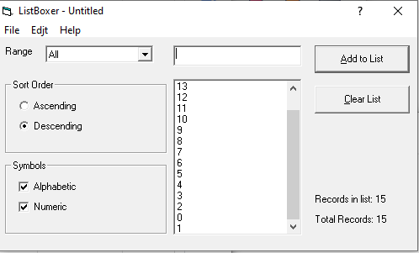 |  |  |  |  |  |  |  |  |  | 